상품제안서
[아이젠베르그] 글란츠 핫 샌드위치팬 | 상품코드: F16478

 |  |  |  |  |  |  | 02-412-0044 | www.easy1.co.kr
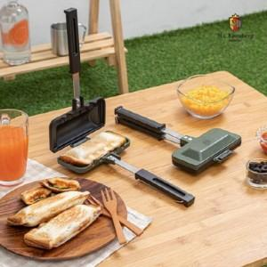

【상세/제작정보】

【인쇄/포장옵션】 | / 포장불가능

【공급단가】 | 수량 | 50~ | 100~ | 500~ | 1,000~ | 2,000~
*VAT별도 | 단가 | 24,050원 | 23,680원 | 23,120원 | 22,200원 | 21,270원

【상품 URL】 | https://dev.easy1.co.kr:443/src/goods_detail.php?gdno=16478

